상품제안서
메쉬스퀘어 여행용세트 통합S형 | 상품코드: S40654

 |  |  |  |  |  |  | 02-713-8555 | www.synergygift.co.kr
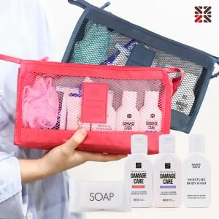

【상세/제작정보】

【인쇄/포장옵션】 | 실크 / 포장지포장

【공급단가】 | 수량 | 50~ | 100~ | 500~ | 1,000~ | 2,000~
*VAT별도 | S1 | 10,200원 | 9,960원 | 9,310원 | 9,150원 | 8,990원
 | S2 | 11,460원 | 11,190원 | 10,460원 | 10,280원 | 10,100원
 | S3 | 11,840원 | 11,560원 | 10,810원 | 10,620원 | 10,430원

【상품 URL】 | https://www.synergygift.co.kr:443/src/goods_detail.php?gdno=40654

